Feuil1
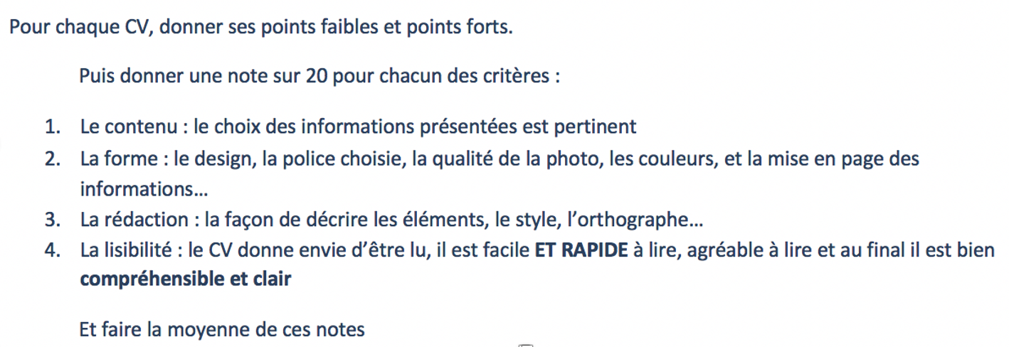
NOM des étudiants :
Groupe des étudiants :
Date : | Jan-23

 | CV n°1 | CV n°2 | CV n°3 | CV n°4 | CV n°5 | CV n°6 | CV n°7 | CV n°8
NOM
Prénom

CONTENU | 1 | 2 | 3 | 4 | 5 | 6 | 7 | 8
Commentaires
NOTE sur 20

FORME
Commentaires
NOTE sur 20

REDACTION | 1 | 2 | 3 | 4 | 5 | 6 | 7 | 8
Commentaires
NOTE sur 20

LISIBILITE | 1 | 2 | 3 | 4 | 5 | 6 | 7 | 8
Commentaires
NOTE sur 20

 | 1 | 2 | 3 | 4 | 5 | 6 | 7 | 8
NOM
Prénom
MOYENNE | 0 | 0 | 0 | 0 | 0 | 0 | 0 | 0

